Bénin
 | Bénin - COURBE DE TAUX 15/01/2021

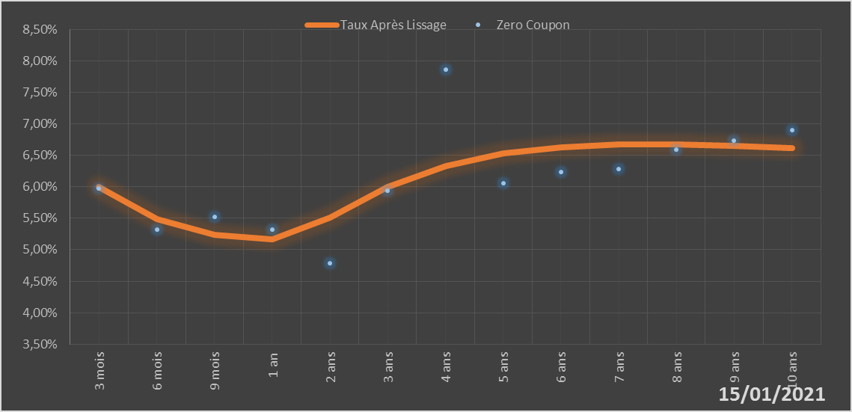
 |  | Maturité | Zero Coupon | Taux Après Lissage
 |  | 3 mois | 5.9724% | 5.9946%
 |  | 6 mois | 5.3251% | 5.4869%
 |  | 9 mois | 5.5162% | 5.2415%
 |  | 1 an | 5.3212% | 5.1618%
 |  | 2 ans | 4.7846% | 5.5061%
 |  | 3 ans | 5.9390% | 5.9938%
 |  | 4 ans | 7.8592% | 6.3324%
 |  | 5 ans | 6.0525% | 6.5305%
 |  | 6 ans | 6.2325% | 6.6321%
 |  | 7 ans | 6.2783% | 6.6720%
 |  | 8 ans | 6.5855% | 6.6736%
 |  | 9 ans | 6.7351% | 6.6521%
 |  | 10 ans | 6.8942% | 6.6171%

2021-01-15
oui

Bénin

